Toelichting
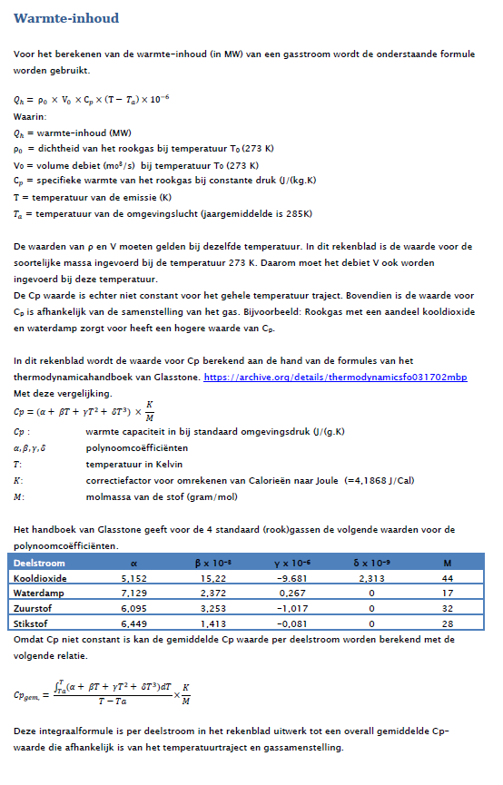
https://archive.org/details/thermodynamicsfo031702mbp

